Sheet1
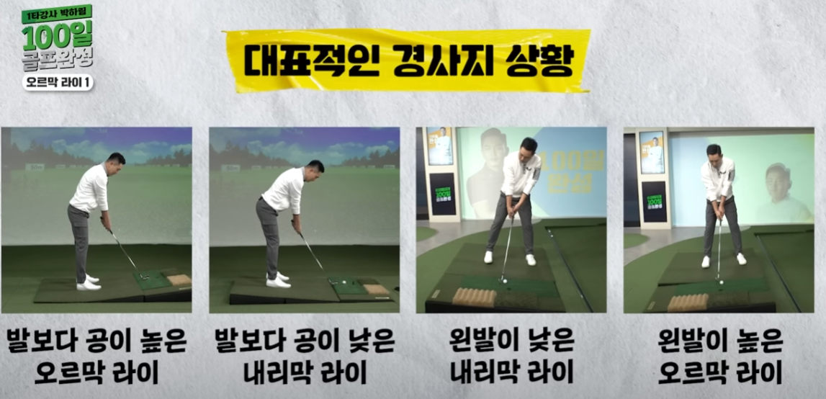
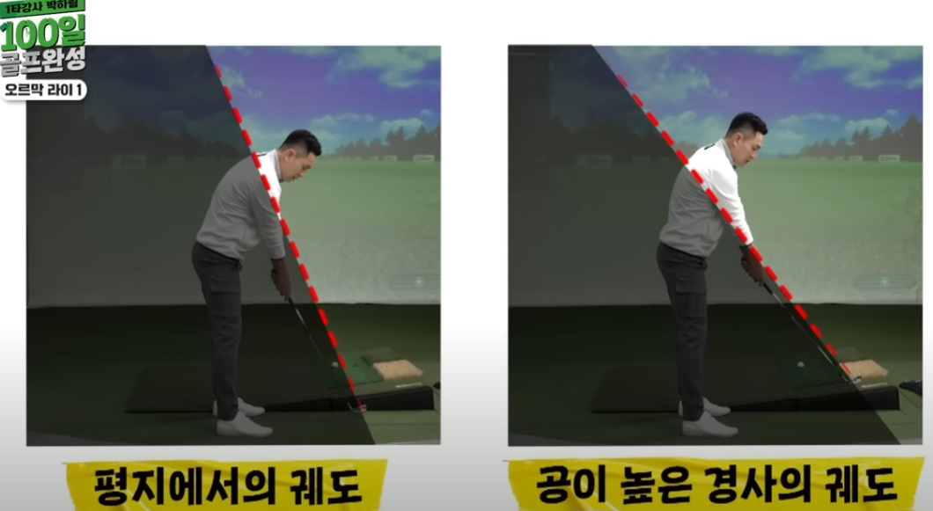
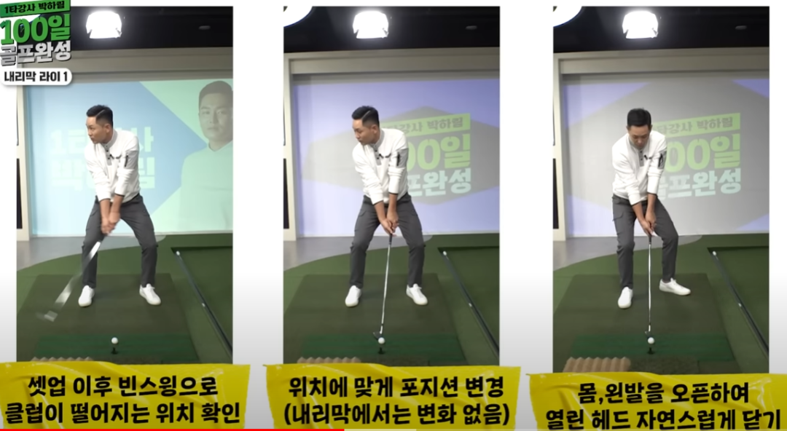
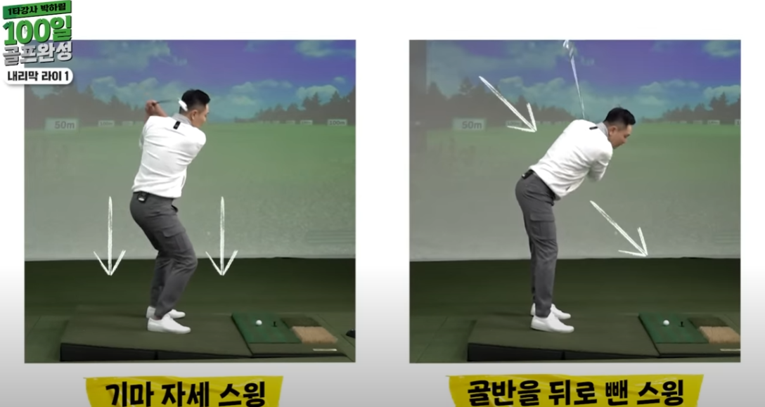
어드레스를 일단 올바르게 잡고 셋업을 들어간다.
1. 오르막 라이에서의 훅 방지
1) 완만한 스윙궤도로인해 평소보다 빨리 당히는 클럽 헤드
2) 공이 오른쪽 발레 위치하게 한후 몸과 왼발을 오픈하여 스윙(어프로치처럼)
(손으로 클럽 각도를 조정하지 마세요)\
**올라온 만큼 상체를 세운다.
공이 발보다 높으니 완만해지는 스윙 궤도...자연스럽게 훅 구질
공 우측에 헤드가 떨어진다. 오른쪽에 공 놓고 왼발오픈
2. 내리막

